CASO DE USO
 | FORMATO DE CASOS DE PRUEBAS
 | CO03
 | CASO DE USO | Listar usuarios
 | PRUEBA | Validar si el sistema lista los usuarios
 | DESCRIPCIÓN | Verificar si el sistema lista los usuarios
 | CONDICIONES DE EJECUCIÓN | El usuario que va a listar debe estar logueado
 | MÓDULO | Usuarios

# | ENTRADA | RESULTADO ESPERADO | EVALUACIÓN DE LA PRUEBA | OBSERVACIONES
1 | Ingresar a la lista de usuarios | Lista de usuarios registrados en la base de datos | Aprobado | 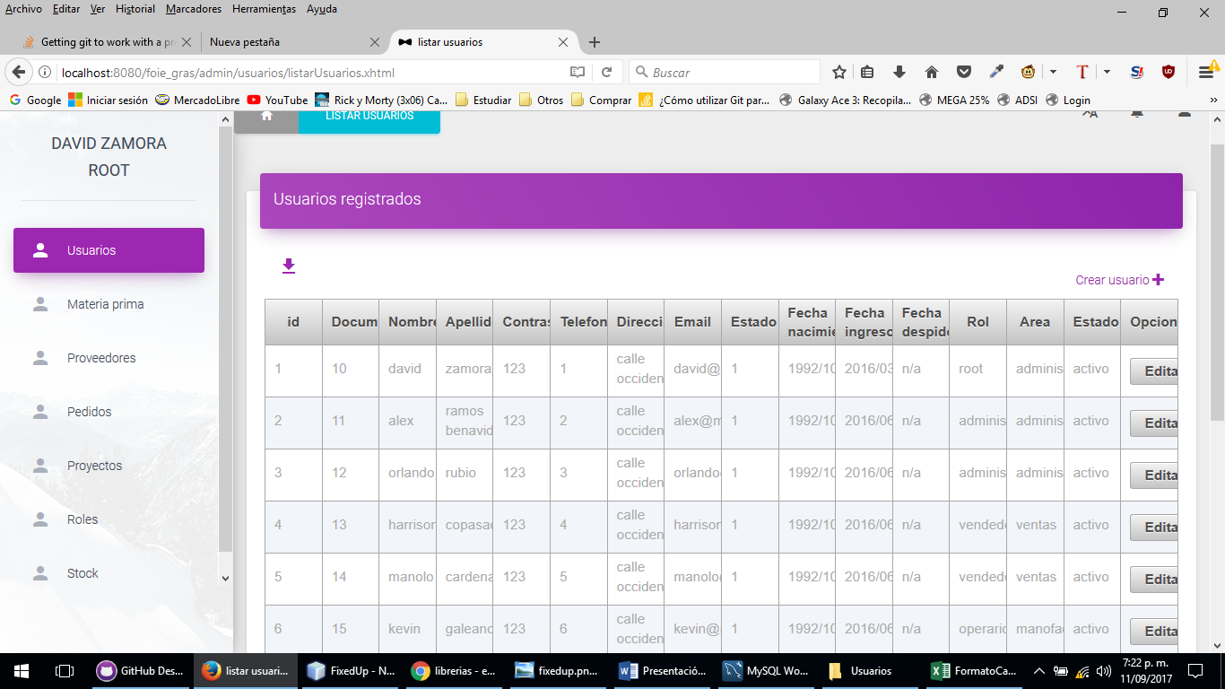
2 | Ingresar a la lista de usuarios | Reporte de excepcion Lo sentimos los usuarios no se pudieron listar, verificar e intentar de nuevo

